연산의 우선순위
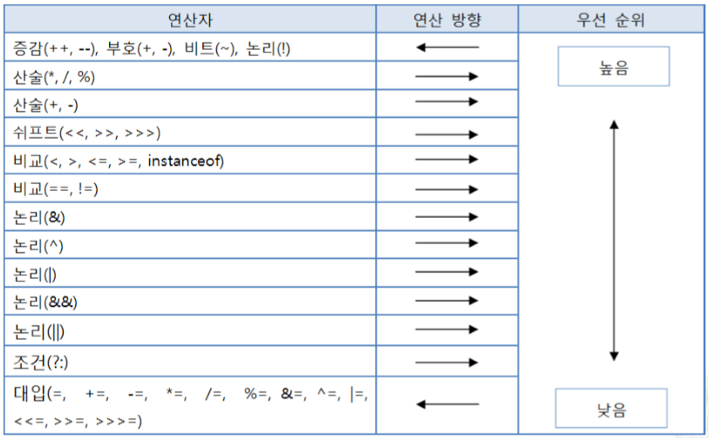
단항 : 오퍼랜드(피연산자)가 하나
산술 : 수와 수 연산 수

쉬프트 : 자리이동

비교 : 수와 수 연산 논리값
비트 : 비트끼리 연산
논리 : 논리와 논리 연산 논리값

삼항 : 오퍼랜드(피연산자)가 세 개

할당 : 오른쪽 수식 > 왼쪽 변수 할당

이항_산술 연산자
산술 연산 | : 두 수를 연산하여 수를 내어 주는 연산
 | boolean 타입을 제외한 모든 타입에 사용 가능

2의 보수를 채택한 컴퓨터에서 2의 보수를 취하는 것은 부호를 변경하는 것이다
> 컴퓨터에서는 - 의 개념이 없기 때문에 2의 보수로 뺄샘을 함
~ | 1의 보수를 구하는 연산자
 | 각각의 비트의 1을 0으로 0을 1로 바꿔주는 연산자
2의보수는 1의 보수에서 +1만 하면 2의 보수가 구해집니다.

나머지(remainder) |  | 산술에서 두 정수의 나눗셈 이후, 온전한 정수 몫으로 표현할 수 없이 남은 양을 가리킴
 |  | 잉여(剩餘)라고도 함
나머지 연산(modulo)은 MOD또는 mod로 표기한다.
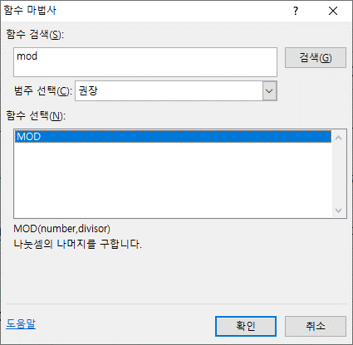
 |  |  |  | 나머지 연산자 %는 배수를 구할 때 많이 사용합니다.

 |  |  |  | 컴퓨터가 정수와 정수를 연산하면 그 결과는 정수이다.
 |  |  |  | 컴퓨터가 정수와 실수를 연산하면 그 결과는 실수이다.

 | =MOD(7,3) |  | 1
 | =INT(7/3) |  | 2

이항_비트 이동 연산자
비트 이동 연산자
: 시프트 연산은 메모리를 주어진 수 만큼 이동시키는 연산
수를 이동시켜 수를 만들어주는 연산 |  |  |  |  |  |  |  |  |  | byte a = 5, b;

5 | 0 | 0 | 0 | 0 | 0 | 1 | 0 | 1 | a

$$×2^{1}$$
10 | 0 | 0 | 0 | 0 | 1 | 0 | 1 | 0 | b = a << 1;

$$×2^{2}$$
20 | 0 | 0 | 0 | 1 | 0 | 1 | 0 | 0 | b = a << 2;

40 | 0 | 0 | 1 | 0 | 1 | 0 | 0 | 0

 | 0 | 0 | 1 | 0 | 1 | 0 | 0 | 0 | 40

$$/ 2^{1}$$
 | 0 | 0 | 0 | 1 | 0 | 1 | 0 | 0 | 20 |  | >> 1

$$/ 2^{2}$$
 | 0 | 0 | 0 | 0 | 1 | 0 | 1 | 0 | 10 |  | >> 2

 | s | digit
 | 1 | 1 | 1 | 1 | 1 | 0 | 0 | 0 | -8

 | 0 | 1 | 1 | 1 | 1 | 1 | 0 | 0 | 124 | >>> 1 |  | 0으로 채움

 | 1 | 1 | 1 | 1 | 1 | 1 | 0 | 0 | -4 | >> 1 |  | 오른쪽으로 밀고나서 부호비트로 채움

 | 1 | 1 | 1 | 1 | 1 | 1 | 1 | 0 | -2 | >> 2 |  | 오른쪽으로 밀고나서 부호비트로 채움

 | 음수를 오른쪽으로 시프트하면 양수가 되지만 산술시프트를 시키면 음수를 유지하면서 나누기 2의 몇 승을 구할 수 있음

